트랜스포머 구조 (2)
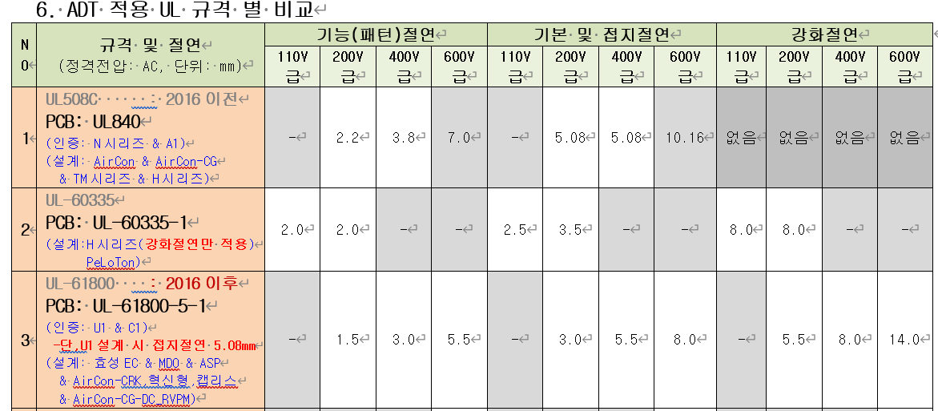
A1
 | Pin |  | Winding | Ts | Wire | Wire | Barrier |  | Ts | Insulation | Ts
 | - | - | - | - | - | mm | Top | Bottom | - | mm | - | TOP | Option 1 |  |  |  |  | Bottom Pin | 031-543-6073
1 | W1 | DCP | 1→ | 45 | 2UEW | 0.16Φ | 2mm | 2mm | 1 | 12.4 | 1.5 |  | 2mm (1) | DCP |  |  | 2mm (1)
 | W3 | DCP | →3 | 45 | 2UEW | 0.16Φ | 2mm | 2mm | 1 | 12.4 | 8 |  | 2mm (1) | DCP |  |  | 2mm (1)
 | W4 | IPV24 | 10→11 | 16 | TIW | 0.3Φ | - | 4mm | 1 | 12.4 | 1.5 |  | IPV24 |  |  | 4mm (1)
 | W5 | PV15 | 6→7 | 10 | TIW | 0.3Φ | 4mm | 4mm | 1 | 12.4 | 1.5 |  | 4mm (1) |  | PV15 | 4mm (1)
 | W6 | NV15 | 5→6 | 10 | TIW | 0.3Φ | 4mm | 4mm | 1 | 12.4 | 1.5 |  | 4mm (1) |  | NV15 | 4mm (1)
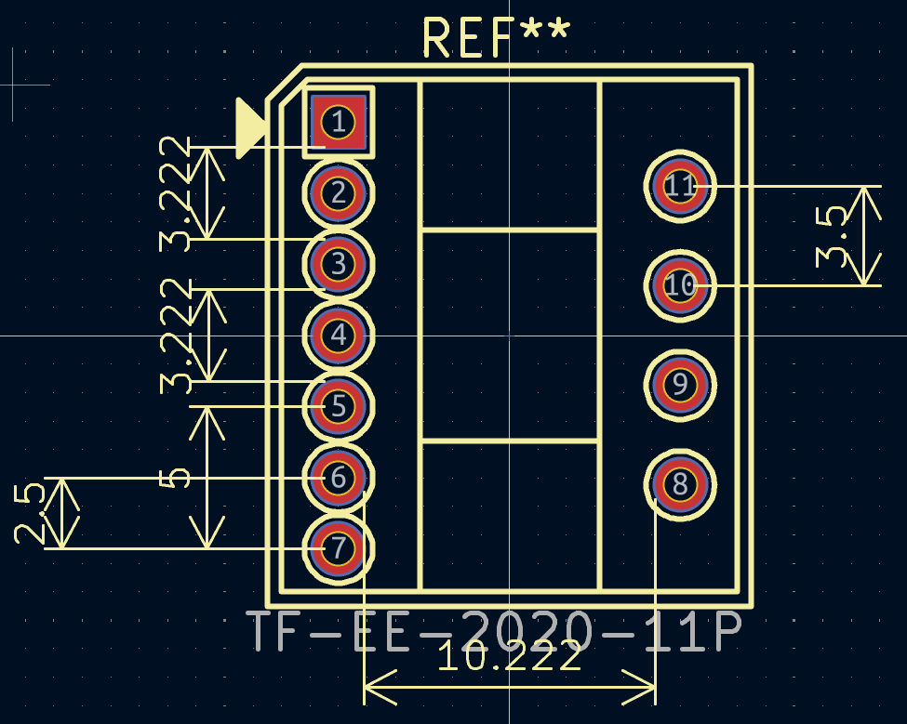

 |  |  |  |  |  |  | 35

 |  |  |  |  |  |  |  |  |  |  |  | TOP, Bottom |  | Pri~PV5 | 2mm씩 베리어 했기때문에(총4mm) 규격 3.5mm 이상 만족
 |  |  |  |  |  |  |  |  |  |  |  |  |  | IPV5 | 강화 절연이기 때문에 문제 없음

 |  |  |  |  |  |  |  |  |  |  |  |  | 강점

 |  |  |  |  |  |  |  |  |  |  |  |  |  |  |  |  |  |  |  | TOP, Bottom | Pri, IPV5 | Pri, IPV5 강화 절연이므로 Top, Bottom 절연 신경 안써도 됨, 단 PV5와 코어 사이즈가 가깝기 때문에 핀에서 문제가 됨
 |  |  |  |  |  |  |  |  |  |  |  |  |  |  |  |  |  |  |  |  | 따라서 약 2mm 이격하여 다른곳에서 1.5mm 만 확보되면 절연 문제 없게끔 가능

 |  |  |  |  |  |  |  |  |  |  |  |  |  |  |  |  |  |  |  | 강점 | Pri 베리어 없어도 됨, 다만 3중 절연권선 자체가 비쌀수도 있음

2안
DCM Flyback Transformer 설계 계산서
Phase A [Input Parameter] |  |  |  |  |  | Phase B [Output Parameter]

 | Input Data |  |  |  |  |  | Input Data
 | Output Data |  |  |  |  |  | Output Data
 | Critical Data Design |  |  |  |  |  | Critical Data Design |  |  |  |  | 32

 | 항목 |  | 값 | 단위 | 수식/근거 |  | 항목 |  |  |  |  | 값 | 단위 | 수식/근거
Input Spec | Pout |  | 7.47 | W | - | 턴수비 선정 | Np/Ns 허용범위 (해당값 이하 충족할것) |  |  |  |  | 70.00 | - | n < (VDS_max - Vin) / (Vout + VD_F) [Vr 전압으로 인해 MOSFET 소손방지]
 | η |  | 0.80 | % | - |  | Np/Ns 허용범위 (해당값 이상 충족할것) |  |  |  |  | 2.42 | - | n > Vin / ((Vout + VD_F) × (1/Duty_on - 1)) [DCM 조건 만족, n↓ CCM에 진입]
 | Pin |  | 9.34 | W | - |  | Np |  |  |  |  | 90.00 | Turn
 | Vin_Min |  | 300.00 | V | - |  | Ns |  |  |  |  | 10.00 | Turn
 | Vin_Max |  | 850.00 | V | - |  | 턴수비 결정 Np/Ns |  |  |  |  | 9.000 | - | Np/Ns
 | PV15 |  | 15.00 | V | - |  | Vr (Reflected voltage) |  |  |  |  | 143.100 | V
 | NV15 |  | 15.00 | V | - |  | V Spike Margin |  |  |  |  | 200.000 | V | 마진
 | IPV24 |  | 24.00 | V | - | Lp 선정 | Lp [자기적 관점] |  |  |  |  | 1034.8 | uH | Lp = µ0 × Np² × Ae / Aire gap
 | Fsw |  | 60.00 | kHz | BD7F100HFN Datasheet 참고 |  | Lp [에너지 관점] |  |  |  |  | 1034.8 | uH | Lp = Vin² × D² / (2 × Pin × Fsw)
 | VD_F |  | 0.90 | V | 1SS355VMTE-17 Datasheet 참고 |  | Lp.set |  |  |  |  | 1050.0 | uH
 | Dmax_min |  | 5.00 | % | BD7F100HFN Duty 20%~50% 권장 |  | 1차측 on Duty |  |  |  |  | 11% | % | D = √(2 × Pin × Lp × Fsw) / Vin
 | Dmax_max |  | 50.00 | % | BD7F100HFN Duty 20%~50% 권장 |  | 2차측 on Duty |  |  |  |  | 24% | % | D × Vin / (n × (Vout + VD_F))
 | MODE |  | DCM | - | - | 판정 | DCM 만족 |  |  |  |  | DCM | -
Core Data | Core |  | EE2020 | - |  |  | Ipeak 전류 |  |  |  |  | 0.548 | A | Ip_pk = 2 × Pin / (Vin × D)
 | Ae (Effective Cross Section Aera) |  | 30.50 | mm2 |  |  | Ipeak 판정 |  |  |  |  | PASS | -
 | AL_zero (Ungapped Effective Inductance) |  | 1550.00 | nH/N^2 |  |  | P.set (Lp.set 반영 Pin 검증) |  |  |  |  | 9.47 | W
 | u0 |  | 1.2566370614E-06 | H/m |  |  | Power 검증 P.set > Pin |  |  |  |  | PASS | -
 | Aire gap |  | 0.3 | mm | 가공 가능 범위 0.1mm 이상으로 할것 |  | VDS_Max |  |  |  |  | 1193.1 | V
 | AL_g (gapped Effective Inductance)) |  | 307.3 | nH/N^2 |  |  | VDS_판정 |  |  |  |  | PASS | -
 | BM,set (Maximum Flux Density) |  | 0.3
 | ΔB(flux density swing) |  | 0.21 |  |  | Wire | Tab |  | 결선 |  | Vo | Iout | Ipk | Irms | Turns |  | Secondary Voltage |  | Set Dia A | Cal Dia A | Set Dia | 마진
Wire Data | 1차측 Wire 직경 |  | 0.2 | mm |  |  |  |  | 시작 | 끝 | [V] | [A] | [A] | [A] | Ns.cal | Ns.set | Vo.Cal | Vrrm.cal | [mm^2] | [mm^2] | [mm] | [%]
 | 피복 포함 와이어 직경 |  | 0.2 | mm |  |  | Np | W1,W2 | 1 | 3 |  |  | 0.548 | 0.10668 |  | 90 |  |  | 0.020 | 0.015239474222 | 0.16 | 32% | 2 | 8
 | 보빈 높이 |  | 12.4 | mm |  |  | PV15 | W4 | 6 | 7 | 15 | 0.2000 | 1.6810 | 0.4734 |  | 10 | 15.00 | 142.6 | 0.071 | 0.067631622866 | 0.30 | 5%
 | 배리어 높이 |  | 2 | mm |  |  | NV15 | W5 | 5 | 6 | -15 | 0.0100 | 0.0840 | 0.0237 | 10.0 | 10 | 15.00 | 146.7 | 0.071 | 0.0033815811433 | 0.30 | 1990%
 | 권선 가능 높이 |  | 10.4 | mm |  |  | IPV24 | W3 | 10 | 11 | 24 | 0.1800 | 1.5129 | 0.4261 | 15.7 | 14 | 21.36 | 251.7 | 0.071 | 0.060868460579 | 0.30 | 16%
 | 최대 가능 턴수 |  | 52.0 | Turn
 | 전류밀도 |  | 7 | A/mm2 | 5~7사이, 낮을수록 Margin 설계
MOSFET | VDS_max |  | 1350 | V | 스위치 정격 1500V, 150V마진 확보
Protect | Ipk_Limit (R_Shunt 2ohm -> 1ohm 변경 필요) |  | 1 | A | R_Shunt 3203-1-0770 변경 필요
 |  |  |  |  |  |  |  | 100000
 |  |  |  |  |  |  |  | 99984 |  |  | 2 | 2
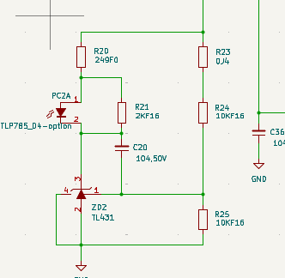
 |  |  |  |  |  |  |  | 16

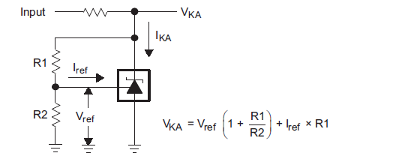
TL431A | 2.495 | 4.99

R1 | 11.8
R2 | 100

1.25 | 9.4745762712
 | 11.843220339

전원 확인
 | Output
 | Min | Typ | Max
PV15 | 14.64 | 15.22 | 15.82
PV12 | 11.67 | 12.12 | 12.59
NV15 | -15.00 | -15.00 | -15.00
NV12 | -11.50 | -12.00 | -12.50
PV5 | 4.76 | 5.00 | 5.26

PV15
 | Min | Typ | Max | Absolute
필요전압 | - | - | - | 37 | V
설계전압 |  |  |  |  |  | → SMPS Tab에서 공급
출력전압 | 14.64 | 15.22 | 15.82 |  | V

KIA431AF-RTF/P
Description | Min | Typ | Max
Vref | 2.44 | 2.50 | 2.55 | V
R1 | 50490 | 51000 | 51510 | Ω
R2 | 9900 | 10000 | 10100 | Ω
Vout | 14.64 | 15.22 | 15.82 |  | → VKA = Vref * (1 + (R1 / R2))

PV12
 | Min | Typ | Max | Absolute
설계전압 | 14.64 | 15.22 | 15.82
필요전압 | 3.5 | - | 40 | 42 | V | → Datasheet 사양
판정 | PASS |  | PASS
출력전압 | 11.67 | 12.12 | 12.59 |  | V

AW37283BADJSPR-Q1
Description | Min | Typ | Max
Vref | 1.23 | 1.25 | 1.28 | V
R1 | 11385 | 11500 | 11615 | Ω | → 3203-1-0502으로 변경 (11.5kohm) 2026/02/26
R2 | 99000 | 100000 | 101000 | Ω
Vout | 11.67 | 12.12 | 12.59 |  | → Vout = 1.25V * (1 + (R2 / R1))

PV5
 | Min | Typ | Max | Absolute
설계 Input | 14.64 | 15.22 | 15.82 |  | V
Vcc Input | 4 | - | 60 | 65 | V | → Datasheet 사양
판정 | PASS |  | PASS
출력전압 | 4.76 | 5.00 | 5.26 |  | V

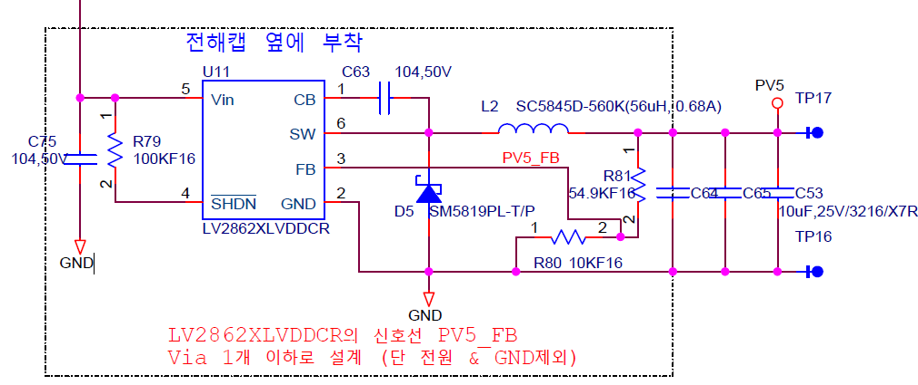

 |  |  |  |  |  |  |  |  | KIA1117BF33RTF
 |  |  |  |  |  |  |  |  | Description |  |  |  |  | Min | Typ | Max
 |  |  |  |  |  |  |  |  | Input Voltage Range |  |  |  | VIN |  |  | 15 | V
 |  |  |  |  |  |  |  |  | Vout |  |  |  | Vout | 3.20 | 3.30 | 3.40 | V

 |  |  |  |  |  |  |  |  | PV5 |  |  |  | Min | Typ | Max | Absolute
 |  |  |  |  |  |  |  |  |  | ACS724LLCTR-20ABT Vcc |  |  | 4.5 | - | 5.5 | 6
 |  |  |  |  |  |  |  |  |  | MCP602-E/SN Vcc |  |  | 2.7 |  | 6 | 7
 |  |  |  |  |  |  |  |  |  | LM29063 Vcc |  |  | 2 |  | 30
LV282XLVDDCR |  |  |  |  |  |  |  |  |  | RS2G14XC6 Vcc |  |  |  |  | 5.5 | 6.5
 | Description | Min | Typ | Max |  | 비고 |  |  |  | KIA1117BF33RTF Vcc
PV5 | Vref | 0.74 | 0.77 | 0.79 | V
 | R1 (R81) | 6584 | 6650 | 6717 | Ω
 | R2 (R80) | 1188 | 1200 | 1212 | Ω
 | Vout(WC) | 4.76 | 5.00 | 5.26 | V | → VOUT = 0.765 V (1 + (R1 / R2))
 | Vout(RSS) | 4.78 | 5.00 | 5.23 | V | → Vref(WC) × (1 + R1/R2 × (1 ± √(R1err²+R2err²)))
Ripple | fsw | 560 | 770 | 980 | kHz
 | ΔIL_ripple | 0.0606 | 0.0793 | 0.1119 | A | → Vo_ripple = ΔIL_ripple / (8 * fsw * Cout)
 | Vo_ripple | 0.0003 | 0.0004 | 0.0008 | V | → Iripple = (Vout * (Vin_max - Vout)) / (Vin_max * L * fsw)
★ Vo_ripple은 매우 작은 값이므로 무시가능

NV15
 | Min | Typ | Max | Absolute
필요전압 | - | - | - | - | V
설계전압 |  |  |  |  |  | → SMPS Tab에서 공급
출력전압 | -15.00 | -15.00 | -15.00 |  | V

NV12
 | Min | Typ | Max | Absolute
설계전압 | -15.00 | -15.00 | -15.00 |  | V | → SMPS Tab에서 공급
필요전압 | -14.5 | - | -27 | -35 | V | → Datasheet 사양
판정 | PASS |  | PASS
출력전압 | -11.50 | -12.00 | -12.50 |  | V | → Datasheet 사양

IPV24
 | Min | Typ | Max | Absolute |  |  |  |  |  |  |  | Min | Typ | Max | Absolute
필요전압 | - | - | - | - | V |  |  | 릴레이 |  | SJE-S-124L3 |  | 18 |  | - | 31.2
설계전압 |  |  |  |  |  |  |  | 24V→15V LDO |  | TLV76015DBZR |  |  |  | 30 | 35
출력전압 | 18.00 | 21.36 | 30.00 |  | V |  |  | 24V→5V LDO |  | LV2862XLVDDCR |  |  |  | 60 | 65

PV12
출력사양 | 11.40 | 11.84 | 12.30 | V
필요전압 | 9 | 12 | 15.6 | V
 |  |  |  |  |  |  |  |  | AW37283BADJSPR-Q1
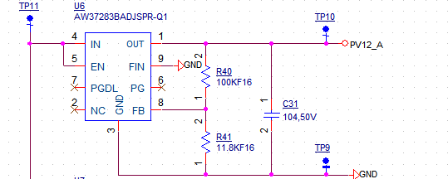 |  |  |  |  |  |  |  |  | Electrical Characteristics
 |  |  |  |  |  |  |  |  | Description |  |  |  |  | Min | Typ | Max
 |  |  |  |  |  |  |  |  | Input Voltage Range |  |  |  | VIN | 3.5 |  | 40 | V
 |  |  |  |  |  |  |  |  | FB Voltage |  |  |  | VFB | 1.225 | 1.25 | 1.275 | V
 |  |  |  |  |  |  |  |  | R1 저항 |  |  |  | R1 | 11682 | 11800 | 11918
 |  |  |  |  |  |  |  |  | R2 저항 |  |  |  | R2 | 99000 | 100000 | 101000
 |  |  |  |  |  |  |  |  | Vout |  |  |  | Vout | 11.40 | 11.84 | 12.30

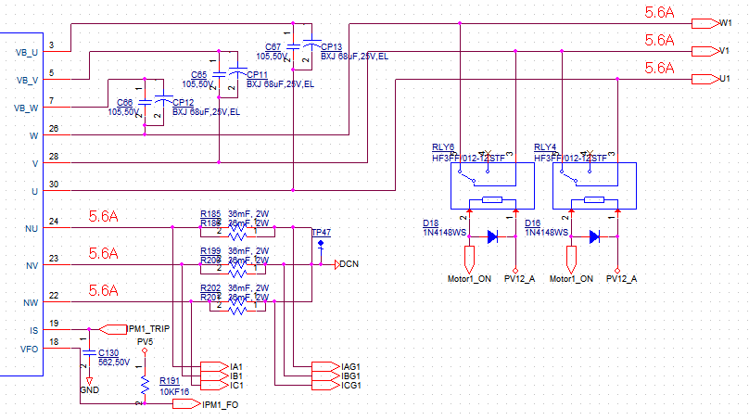 |  |  |  |  |  |  |  |  | HF3FF012-1ZSTF
 |  |  |  |  |  |  |  |  | COIL DATA
 |  |  |  |  |  |  |  |  | Nominal Voltae VDC |  |  |  | 12 | V
 |  |  |  |  |  |  |  |  | Pick-up Voltage (VDC max) |  |  |  | 9 | V
 |  |  |  |  |  |  |  |  | Drop-out Voltage (VDC min) |  |  |  | 1.2 | V
 |  |  |  |  |  |  |  |  | Max Allowable Voltage |  |  |  | 15.6 | V
 |  |  |  |  |  |  |  |  | Coil Resistance |  |  |  | 400 | Ω

 |  |  |  |  |  |  |  |  | Min | Typ | Max
 |  |  |  |  |  |  |  |  | 9 | 12 | 15.6 | V

 |  |  |  |  |  |  |  |  | HF36F-20/012
 |  |  |  |  |  |  |  |  | COIL DATA
 |  |  |  |  |  |  |  |  | Nominal Voltae VDC |  |  |  | 12 | V
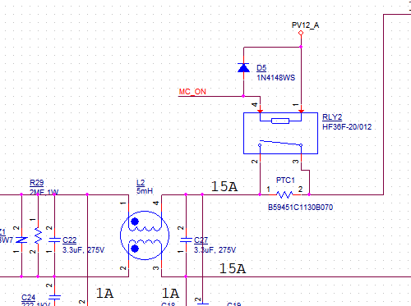 |  |  |  |  |  |  |  |  | Pick-up Voltage (VDC max) |  |  |  | 9 | V
 |  |  |  |  |  |  |  |  | Drop-out Voltage (VDC min) |  |  |  | 0.6 | V
 |  |  |  |  |  |  |  |  | Max Allowable Voltage |  |  |  | 15.6 | V
 |  |  |  |  |  |  |  |  | Coil Resistance |  |  |  | 270 | Ω

 |  |  |  |  |  |  |  |  | Min | Typ | Max
 |  |  |  |  |  |  |  |  | 9 | 12 | 15.6 | V

FAN |  |  |  |  |  |  |  |  | CC6025M12D
 |  |  |  |  |  |  |  |  |  |  |  |  | Min | Typ | Max
 |  |  |  |  |  |  |  |  | Operation Voltage |  |  |  | 5 |  | 13.2 | V
 |  |  |  |  |  |  |  |  | Rated Current |  |  |  |  | 0.12 | 0.14 | A

 |  |  |  |  |  |  |  |  | Min | Typ | Max
 |  |  |  |  |  |  |  |  | 5 |  | 13.2 | V

PV15
출력사양 | - | - | - | V | 트랜스포머 출력, Regulation 전압 측정 필요
필요전압 | 13.5 | 15 | 16.5 | V
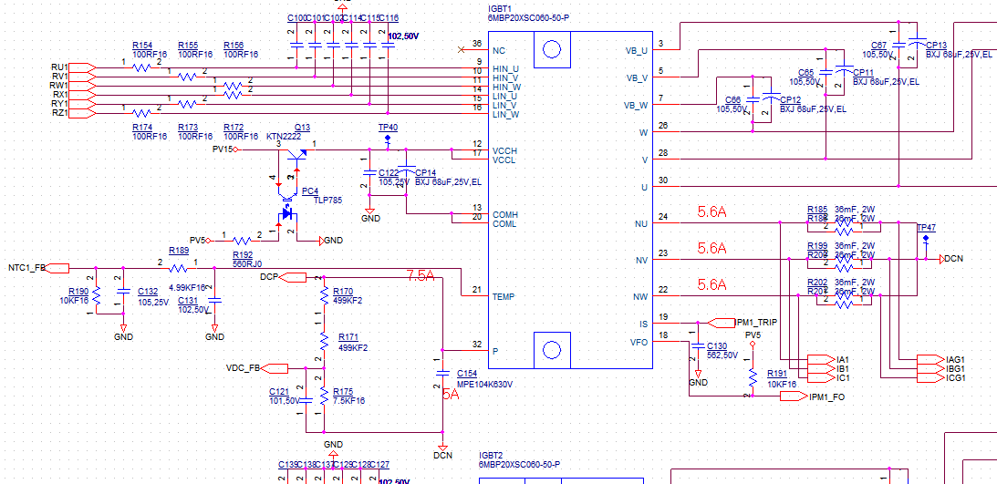 |  |  |  |  |  |  |  |  | 6MBP20XSF060-50
 |  |  |  |  |  |  |  |  | Absolute Maximum
 |  |  |  |  |  |  |  |  | Description |  |  |  |  | Min | Typ | Max
 |  |  |  |  |  |  |  |  | High-side supply voltage |  |  |  | VCCH | -0.5 |  | 20 | V
 |  |  |  |  |  |  |  |  | Low-side supply voltage |  |  |  | VCCL | -0.5 |  | 20 | V

 |  |  |  |  |  |  |  |  | Electrical Characteristics
 |  |  |  |  |  |  |  |  | Description |  |  |  |  | Min | Typ | Max
 |  |  |  |  |  |  |  |  | Vcc under voltage trip level of low-side |  |  |  | VCCL(OFF) | 10.3 |  | 12.5 | V
 |  |  |  |  |  |  |  |  | Vcc under voltage reset level of low-side |  |  |  | VCCL(ON | 10.8 |  | 13 | V
 |  |  |  |  |  |  |  |  | Vcc under voltage trip level of high-side |  |  |  | VCCH(OFF) | 8.3 |  | 10.3 | V
 |  |  |  |  |  |  |  |  | Vcc under voltage reset level of high-side |  |  |  | VCCH(ON | 8.8 |  | 10.8 | V
 |  |  |  |  |  |  |  |  | Circuit current of low side |  |  |  | ICCL |  |  | 0.9 | mA
 |  |  |  |  |  |  |  |  | Circuit current of high side |  |  |  | ICCH |  |  | 1.9 | mA
 |  |  |  |  | 0.0089285714286
KTN2222 |  |  |  |  |  |  |  |  | Recommend operation Condition
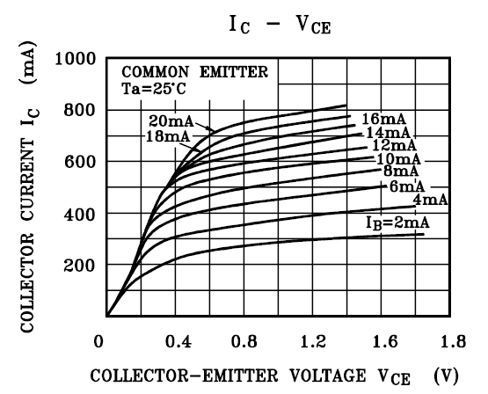 |  |  | CTR Rank | GR | 100 | 300 | % |  | Description |  |  |  |  | Min | Typ | Max |  |  | 0.64
 |  |  | Base Current | IB | 8.9 |  | mA |  | High-side supply voltage |  |  |  | VCCH | 13.5 | 15 | 16.5 | V
 |  |  | VCE | VCE | 0 |  |  |  | Low-side supply voltage |  |  |  | VCCL | 13.5 | 15 | 16.5 | V

회생제동 회로
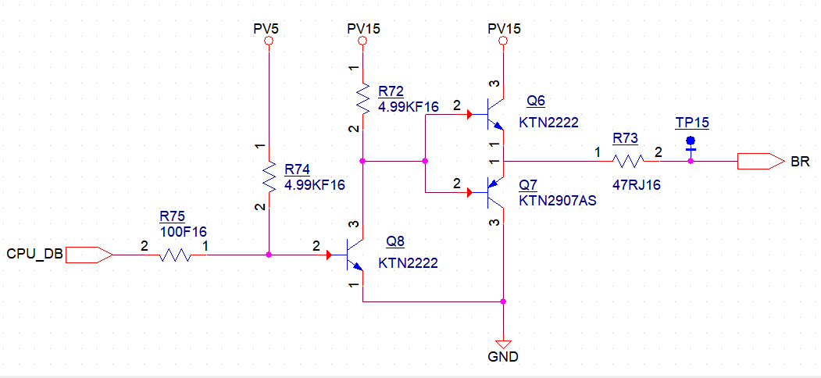 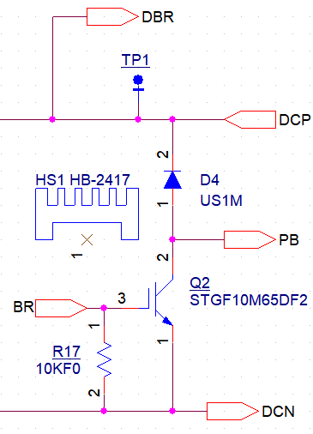 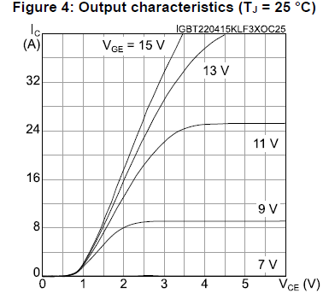 |  |  |  |  |  |  |  |  | STGF10M65DF2
 |  |  |  |  |  |  |  |  | Absolute Maximum
 |  |  |  |  |  |  |  |  | Description |  |  |  |  | Min | Typ | Max
 |  |  |  |  |  |  |  |  | Gate-emitter Voltage |  |  |  | VGE | -20 |  | 20 | V
 |  |  |  |  |  |  |  |  | Gate threshold voltage |  |  |  | VGE(th) | 5 | 6 | 7 | V

 |  |  |  |  |  |  |  |  | PB쪽 전류는 모르지만 20A 미만(MOSFET 정격) 일 것 이라 판단
 |  |  |  |  |  |  |  |  | 아래 그래프상 Min 범위 13.5V 관리시 VCE는 약 2.5V 수준으로 동작 할 것이라 판단(포화되지 않음)
 |  |  |  |  |  |  |  |  | MOSFET의 열 문제 없는 상태면 사용 가능 판단

IPV5
출력사양 | 4.9 | 5 | 5.1 | V
필요전압 | 4.5 | 5 | 14 | V
 |  |  |  |  |  |  |  |  |  | AWP37200B500STR
 |  |  |  |  |  |  |  |  |  | Electrical Characteristics
 |  |  |  |  |  |  |  |  |  | Description |  |  |  |  | Min | Typ | Max
 |  |  |  |  |  |  |  |  |  | Input Voltage Range |  |  |  | VIN | -0.3 |  | 20 | V
 |  |  |  |  |  |  |  |  |  | Vout |  |  |  | Vout | 4.9 | 5 | 5.1 | V

 |  |  |  |  |  |  |  |  |  | SC60340
 |  |  |  |  |  |  |  |  |  | Description |  |  |  |  | Min | Typ | Max
 |  |  |  |  |  |  |  |  |  | Input Voltage Range |  |  |  | VIN | 4.5 | 5 | 14 | V

SC60340

수명
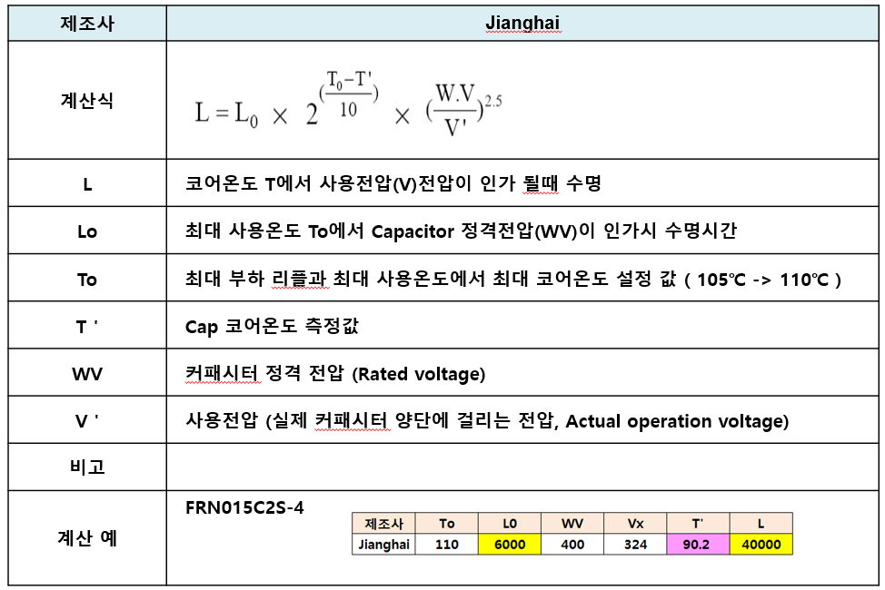
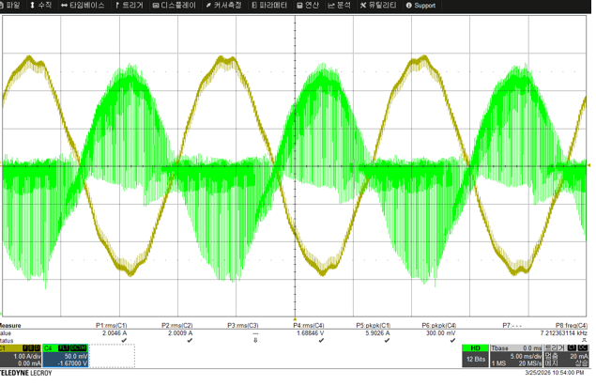
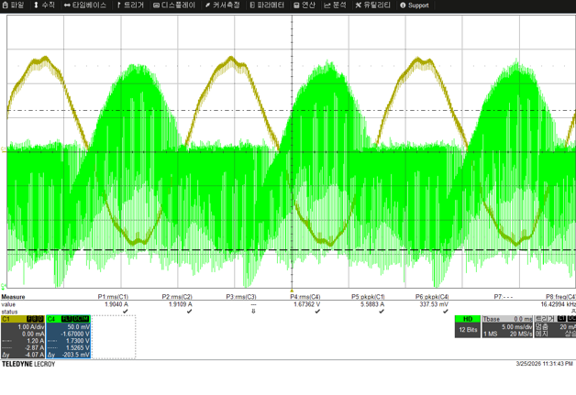
 | 내부온도 | 85 | ℃

 |  | 용량 | WV | V | Lo | To | T | 계산수명 | 년수 | 측정온도 | 사이즈 | 비고 | ERP
 |  | uF | V | V | Hr | ℃ | ℃ | 10000 Hr | Years
변경전 | PV3.3 | 47 | 25 | 3.3 | 2000 | 105 | 85 | 0.8 | 0.9 |  |  | CP1,CP2 | 1003-1-0011 | BXJ 47uF,25V,EL | C,EL,47uF,D6.3/6.6/6.6/5.7,,25V,105/1000 | KRW | 34.00 | 34.0 | SAMYOUNG
 | PV15 | 470 | 25 | 15 | 4000 | 105 | 85 | 1.6 | 1.8 |  | D10/L12.5 | CP5 | 1003-2-0026 | NXB25VB470M | C,EL,470uF,RAD,20%,25V,105/ | KRW | 65.00 | 65.0 | SAMYOUNG
 | NV15 | 100 | 25 | 15 | 10000 | 105 | 85 | 4.0 | 4.6 |  | D6.3/D11 | CP4 | 1003-2-0269 | ZLU025M101E11CSR |  | USD | 0.01 | 19.3 | MEC
 | IPV24 | 270 | 35 | 24 | 10000 | 105 | 85 | 4.0 | 4.6 |  | D8/L20 | CP3 | 1003-2-0270 | ZLU035M271F20CSR |  | USD | 0.04 | 54.2 | MEC
 | Vcc | 56 | 50 | 15 | 6000 | 105 | 85 | 2.4 | 2.7 |  | D6.3/D11 | CP6 | 1003-2-0271 | UZT050M560E11CSR |  | USD | 0.02 | 22.9
변경후 | PV3.3 | 22 | 25 | 3.3 | - | - | 85 | - | - | - | 3225 | CP1,CP2 | 1002-1-0166 | GRM32ER71E226ME15L | C,CC,22uF,3225,20%,25V,X7R | KRW | 170.00 | 170.0
 | PV15 | 270 | 35 | 24 | 10000 | 105 | 85 | 4.0 | 4.6 |  | D8/L20 | CP5 | 1003-2-0270 | ZLU035M271F20CSR |  | USD | 0.04 | 54.2 | MEC
 | NV15 | 100 | 25 | 15 | 10000 | 105 | 85 | 4.0 | 4.6 |  | D6.3/D11 | CP4 | 1003-2-0269 | ZLU025M101E11CSR |  | USD | 0.01 | 19.3 | MEC
 | IPV24 | 270 | 35 | 24 | 10000 | 105 | 85 | 4.0 | 4.6 |  | D8/L20 | CP3 | 1003-2-0270 | ZLU035M271F20CSR |  | USD | 0.04 | 54.2 | MEC
 | Vcc | 56 | 50 | 15 | 10000 | 105 | 85 | 4.0 | 4.6 |  | D6.3/D11 | CP6 | NEW | ZLU035M560E11CSR | C,CC,56uF/D6.3/D11,20%,35V,105/10000 | ? | ? | ?

 |  |  |  |  |  |  |  |  |  |  |  |  |  |  |  |  |  | #REF!

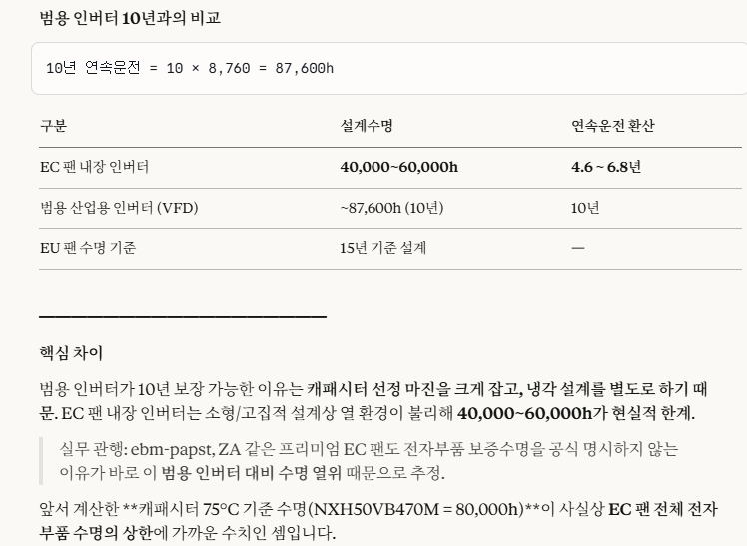
 |  |  |  |  |  |  |  |  |  |  |  |  | 1003-2-0271 | UZT050M560E11CSR |  | USD | 0.02 | 22.9
 |  |  |  |  |  |  |  |  |  |  |  |  | 1003-2-0287 | UZT035M151F12TP3R | C,EL,150uF,RAD,20%,35V,105/8x11.5/8000h | USD | 0.04 | 52.5
 |  |  |  |  |  |  |  |  |  |  |  |  | 1003-2-0286 | UZT035M102X20TP5R | C,EL,1000uF,RAD,20%,35V,105/12.5x20/10000h | USD | 0.12 | 163.4
 |  |  |  |  |  |  |  |  |  |  |  |  | 1003-2-0285 | UZT016M331E15TP2R | C,EL,330uF,RAD,20%,16V,105/6.3x15/6000h | USD | 0.03 | 36.6
 |  |  |  |  |  |  |  |  |  |  |  |  | 1003-2-0284 | UZT025M221E15TP2R | C,EL,220uF,RAD,20%,25V,105/6.3x15/6000h | USD | 0.03 | 48.3
 |  |  |  |  |  |  |  |  |  |  |  |  | 1003-2-0283 | UZT010M102F15TP3R | C,EL,1000uF,RAD,20%,10V,105/8x15/8000h | USD | 0.04 | 51.3
 |  |  |  |  |  |  |  |  |  |  |  |  | 1003-2-0282 | UZT035M101E11TP2R | C,EL,100uF,RAD,20%,35V,105/6.3x11/6000h | USD | 0.02 | 30.1

 |  |  |  |  |  |  |  |  |  |  |  |  | 1003-2-0268 | ZLU010M681F16CSR |  | USD | 0.03 | 44.4
 |  |  |  |  |  |  |  |  |  |  |  |  | 1003-2-0269 | ZLU025M101E11CSR | C,EL,100uF, | USD | 0.01 | 19.3
 |  |  |  |  |  |  |  |  |  |  |  |  | 1003-2-0270 | ZLU035M271F20CSR |  | USD | 0.04 | 54.2
 |  |  |  |  |  |  |  |  |  |  |  |  | 1003-2-0272 | ZLU050M100D11CSR |  | USD | 0.01 | 12.4
 |  |  |  |  |  |  |  |  |  |  |  |  | 1003-2-0242 | NXH50VB470M | C,EL,470uF,D10/L33,20%,50V,105/10000 | KRW | 189.00 | 189.0
 |  |  |  |  |  |  |  |  |  |  |  |  | 1003-2-0241 | NXH50VB820M | C,EL,820uF,D12.5/L35,20%,50V,105/10000 | KRW | 230.00 | 230.0
 |  |  |  |  |  |  |  |  |  |  |  |  | 1003-2-0273 | NXH25VB820M | C,EL,820UF,D10/L20/RAD,20%,25V,105/10000 | KRW | 85.00 | 85.0

 |  |  |  |  |  |  |  |  |  |  |  |  | 1003-2-0075 | NXH35VB270M | C,EL,270uF,D8/L15/RAD,20%,35V,105/8000 | KRW | 77.00 | 77.0
 |  |  |  |  |  |  |  |  |  |  |  |  | 1003-2-0076 | NXH25VB100M | C,EL,100uF,D6.3/L11/RAD,20%,25V,105/8000 | KRW | 44.00 | 44.0
 |  |  |  |  |  |  |  |  |  |  |  |  | 1003-2-0077 | NXH10VB680M | C,EL,680uF,D8/L11.5/RAD,20%,10V,105/8000 | KRW | 67.00 | 67.0
 |  |  |  |  |  |  |  |  |  |  |  |  | 1003-2-0078 | NXH50VB10M | C,EL,10uF,D5/L11/RAD,20%,50V,105/8000 | KRW | 34.00 | 34.0
 |  |  |  |  |  |  |  |  |  |  |  |  | 1003-2-0097 | NXH50VB120M | C,EL,120uF,D8/L15/RAD,20%,50V,105/8000 | KRW | 64.50 | 64.5
 |  |  |  |  |  |  |  |  |  |  |  |  | 1003-2-0163 | NXH 25VB 330M (8X11.5) | C,EL,330uF,8D/11.5L/RAD,20%,25V,105/8000 | KRW | 58.60 | 58.6
 |  |  |  |  |  |  |  |  |  |  |  |  | 1003-2-0207 | NXH10VB1000M | C,EL,1000UF,D8/L15,20%,10V,105/8000 | KRW | 68.00 | 68.0
 |  |  |  |  |  |  |  |  |  |  |  |  | 1003-2-0239 | 35ZLH270M 8X16 | C,EL,270uF,D8/H16,35V,105/8000 | USD | 0.08 | 115.0
 |  |  |  |  |  |  |  |  |  |  |  |  | 1003-2-0240 | 10ZLH680M 8X11.5 | C,EL,680uF,D8/H11.5,10V,105/8000 | USD | 0.07 | 99.3
 |  |  |  |  |  |  |  |  |  |  |  |  | CP02-3-0339 | BLA 47uF,25V,EL | BLA 47uF,25V,EL | KRW | 150.00 | 150.0
 |  |  |  |  |  |  |  |  |  |  |  |  | 1003-1-0018 | BLA 47uF,25V,EL | C,EL,47uF,D6.3/L6,25V,105/5000 | KRW | 150.00 | 150.0
 |  |  |  |  |  |  |  |  |  |  |  |  | 1003-2-0277 | NXH25VB47M | C,EL,47UF,D5/L11/RAD,20%,25V,105/7000 | KRW | 24.00 | 24.0
 |  |  |  |  |  |  |  |  |  |  |  |  | 1003-2-0164 | NXQ 25VB 68M (5X11) | C,EL,68uF,5D/11L/RAD,20%,25V,105/7000 | KRW | 29.90 | 29.9
 |  |  |  |  |  |  |  |  |  |  |  |  | 1003-2-0277 | NXH25VB47M | C,EL,47UF,D5/L11/RAD,20%,25V,105/7000 | KRW | 24.00 | 24.0
 |  |  |  |  |  |  |  |  |  |  |  |  | 1003-2-0087 | NXH50VB56M | C,EL,56uF,5D/15L/RAD,20%,50V,105/6000 | KRW | 47.00 | 47.0

주변회로
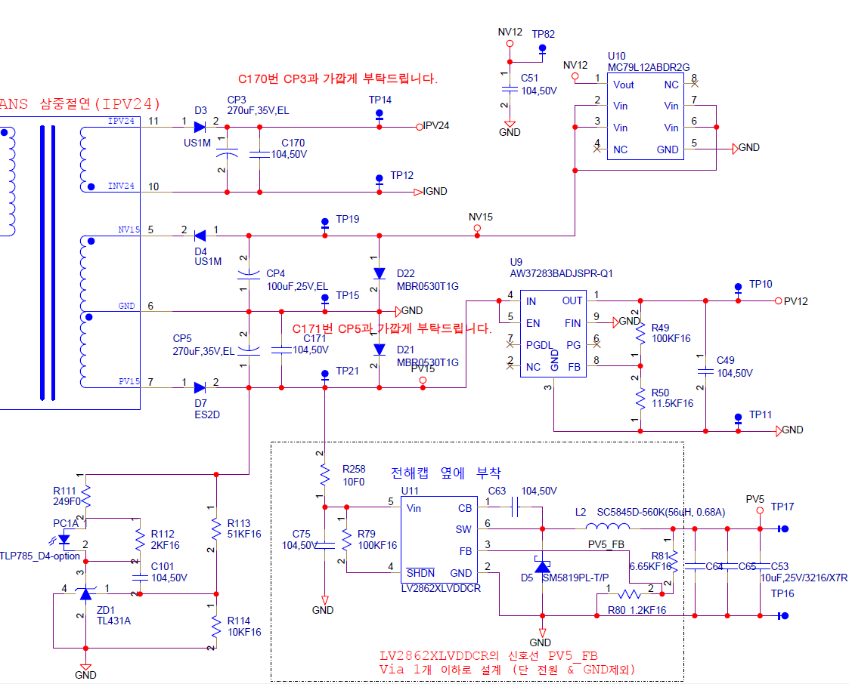

Start up
1. 개요
- 효성향 SMPS 의 보호회로 설계기준을 검토

2. 요구 사양
- UC3844 UVLO 사양 검토 확인
- 3초 이내 기동 준비 완료

3. Design
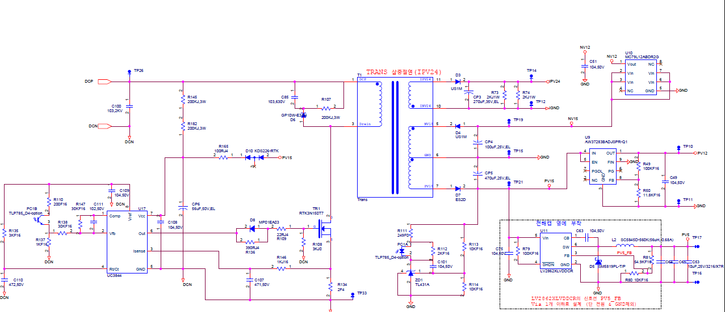

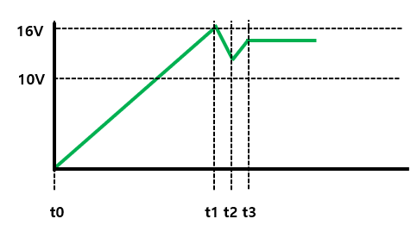
사양 검토 확인
UC3844 Dataseet |  |  |  |  |  | Min | Typ | Max
 |  | Start Threshold |  |  |  | 14.5 | 16 | 17.5 | V
 |  | Min Operating Voltage |  |  |  | 8.5 | 10 | 11.5 | V
 |  | Operating Supply Current |  |  |  |  | 12 | 17 | mA
 |  | Start-up current |  |  |  |  | 0.3 | 0.5 | mA
 |  |  |  |  |  |  |  |  |  |  |  | `

Start-up Voltage 확인 |  |  |  |  |  | Min | Typ | Max
 |  | R145,R182 |  |  |  | 396 | 400 | 404 | kΩ | → 200kohm → 400kohm으로 변경 (온도 이슈 있었음) 아래 열화상 카메라 사진 참고
 |  | Start-up Voltage |  |  |  | 237.6 | 240 | 404 | V | → 최대 404V 에서 전원 동작
 |  | DC Link 범위 |  |  |  | 483.66103833 | 700 | 850 | V | → 최소치 : 480V [380*0.9*sqrt(2)], DC Link 기본 제어 전압 : 700V, 최대 전압 : 850V [810(OV Level)+40(Margin)]
 |  | 판정 |  |  |  | PASS |  |  |  | → Start-up Voltage < DC Link max [Ture = PASS]

Start up 기동시간 |  |  |  |  |  | Min | Typ | Max
 |  | 전해커패시터 용량 |  |  |  | 44.8 | 56.0 | 67.2 | uF
 |  | DC Link 범위 |  |  |  | 484 | 537 | 591 | V
 |  | Start up Current |  |  |  | 0.6 | 0.7 | 0.7 | mA
 |  | Start up Time |  |  |  | 0.87 | 1.33 | 1.96 | s | → 최대 약 2s 소요예상
 |  | 판정 |  |  |  | PASS
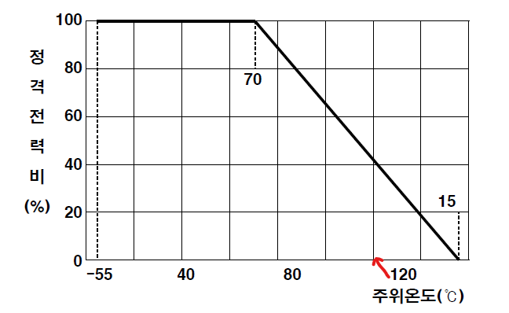
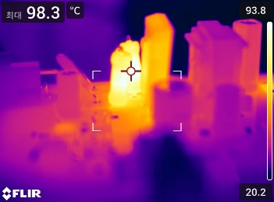
R145,R182 =300kΩ
UC3844 충전저항 소모전력 |  |  |  |  |  | Min | Typ | Max
 |  | PV15 탭전압 |  |  |  | 14.6 | 15.2 | 15.8 | V
 |  | KDS226-RTK VF 전압 |  |  |  | 0.62 | 0.77 | 0.80 | V
 |  | R165 |  |  |  | 95.00 | 100.00 | 105.00 | Ω
 |  | Vcc 공급 전압 |  |  |  | 12 | 14.4 | 13.5 | V | → Vcc Min 전압이 충전 저항 소모전력 측면에서 악조건
 |  | R145,R182 예상 전압 |  |  |  | 236 | 343 | 418 | V
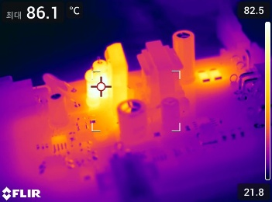
R145,R182 =400kΩ
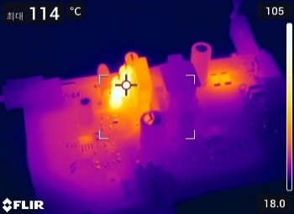
R145,R182 =200kΩ
 |  | Vcc 전류 |  |  |  |  |  | 1.06 | mA
 |  | Vcc 전력 |  |  |  |  |  | 0.44 | W | → 최대 0.44W 소모 예상
 |  | 저항 Rated Power |  |  |  |  |  | 2.00 | W |  |  |  | 1.7312426555
 |  | 저항 120℃ Rated Power |  |  |  |  |  | 0.80 | W
 |  | 판정 |  |  |  | PASS |  |  | W

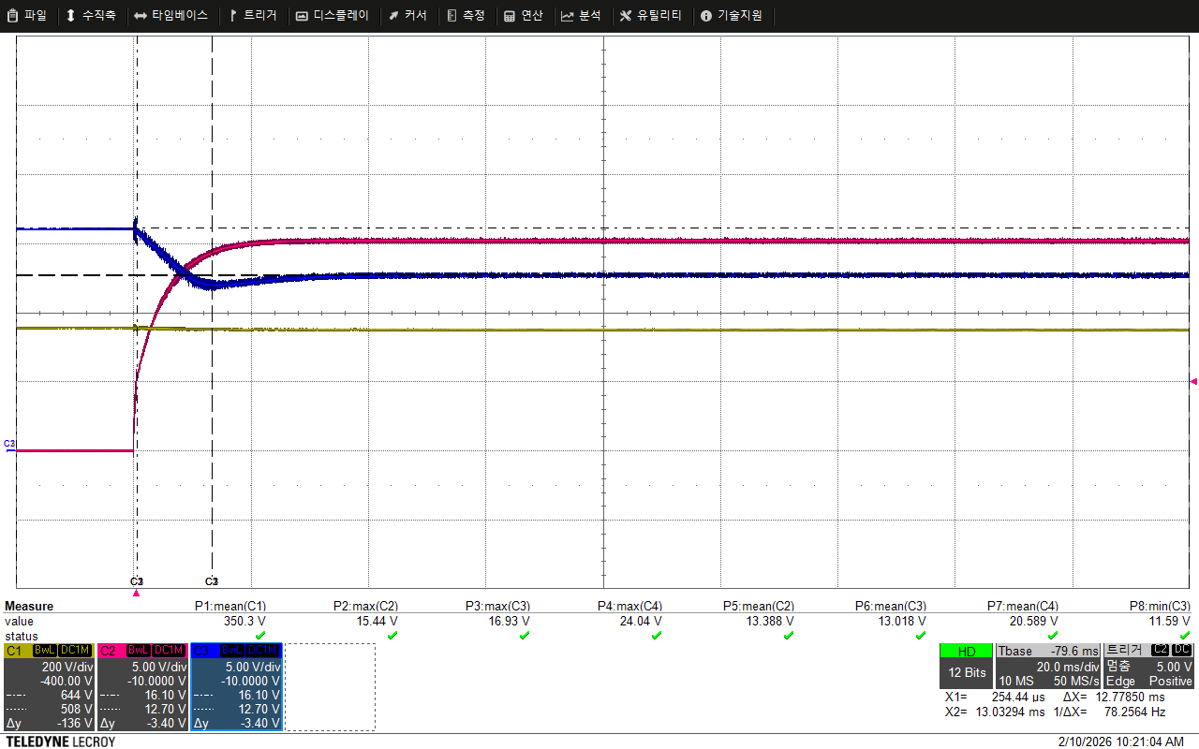
KDS226-RTK VF*1
UC3844 Vcc 전압 12.7V까지 사용으로 변경 KDS226 1,3번만 사용
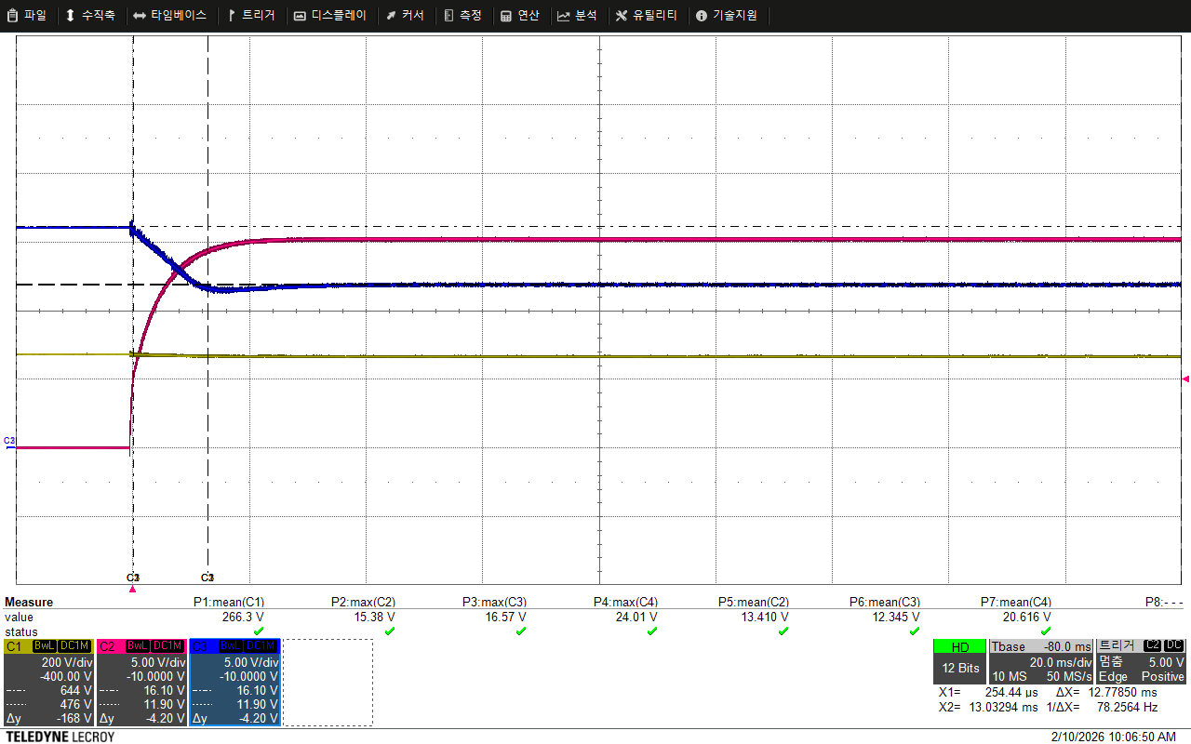
KDS226-RTK VF*2
 |  |  |  |  |  |  |  |  |  |  |  |  | 2.5
t_hold-up (방전시간 기준) |  |  |  |  |  | Min | Typ | Max
 |  | Qg (RTK3N150T7) |  |  |  |  | 15.00 |  | nC |  |  |  | 0.76875734448
 |  | fsw (UC3844) |  |  |  |  | 60.7 |  | kHz
 |  | Ig_gate |  |  |  |  | 0.91 |  | mA
 |  | Iop |  |  |  |  |  | 17.91 | mA
 |  | 순 방전 전류 (소모전류) |  |  |  |  |  | 17.31 | mA
 |  | ΔV (Vth_min - UVLO_max) |  |  |  | 3.00
 |  | t_hold-up time |  |  |  | 7.763 |  |  | ms | → t2-t1 Cmin​*ΔV/Inet
t_hold-up (방전시간 설계) |  |  |  |  |  | Min | Typ | Max
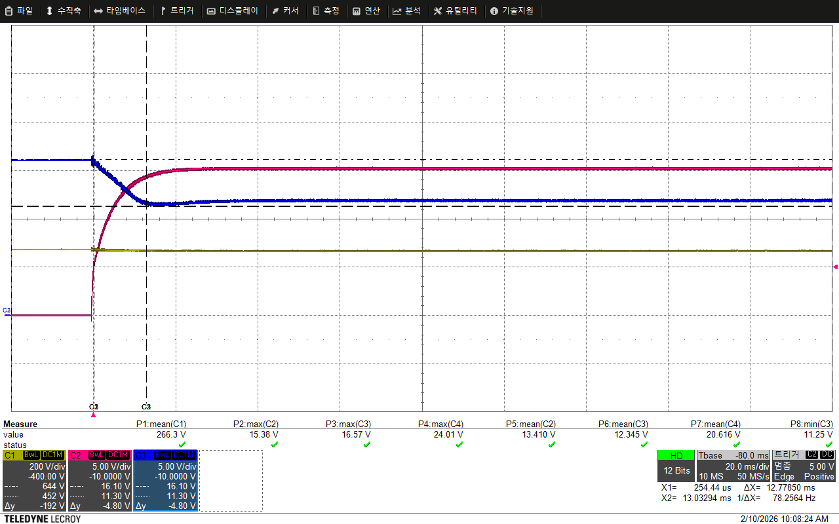
KDS226-RTK VF*2
 |  | Lm |  |  |  | 840.00 | 1050.0 | 1260 | uH
 |  | Ipk_Limit |  |  |  |  | 1.0 |  | A
 |  | η |  |  |  |  | 80% |  | %
 |  | R165 |  |  |  | 95.00 | 100.00 | 105.00 | Ω
 |  | UVLO 만족하기위한 PV15 min |  |  |  | 14.28
 |  | PV15 커패시터 |  |  |  | 376.00 | 470.00 | 564.00 | uF
 |  | NV15 커패시터 |  |  |  | 80.00 | 100.00 | 120.00 | uF
 |  | IPV24 커패시터 |  |  |  | 216.00 | 270.00 | 324.00 | uF
 |  | 커패시터 저장에너지 합 |  |  |  |  | 0.13 | 0.16 | J
 |  | Pin Cap |  |  |  | 25.51 | 31.9 | 38 | W
 |  | taux |  |  |  |  |  | 7.65 | ms
 |  | Margin time |  |  |  |  |  | 0.11 | ms
 |  | 판정 |  |  |  | PASS

3-1) VTLP7820_input 설계 - R1~R3선정
Vdc | R1 |  |  | R2 |  |  | VDC_FB |  |  | VDC_FB 환산전압
 | Min | Typ | Max | Min | Typ | Max | Min | Typ | Max | Min | Typ | Max
[V] | [Ω] | [Ω] | [Ω] | [Ω] | [Ω] | [Ω] | [Ω] | [Ω] | [Ω] | [Ω] | [Ω] | [Ω]
810 | 494010 | 499000 | 503990 | 7425 | 7500 | 7575 | 2.9723705573 | 3.0321936611 | 3.0932161735 | 778.35496012 | 810 | 842.9316104

4. 검증방법
- 전압 스케일 시험

5. 참고자료

